Estadísticas
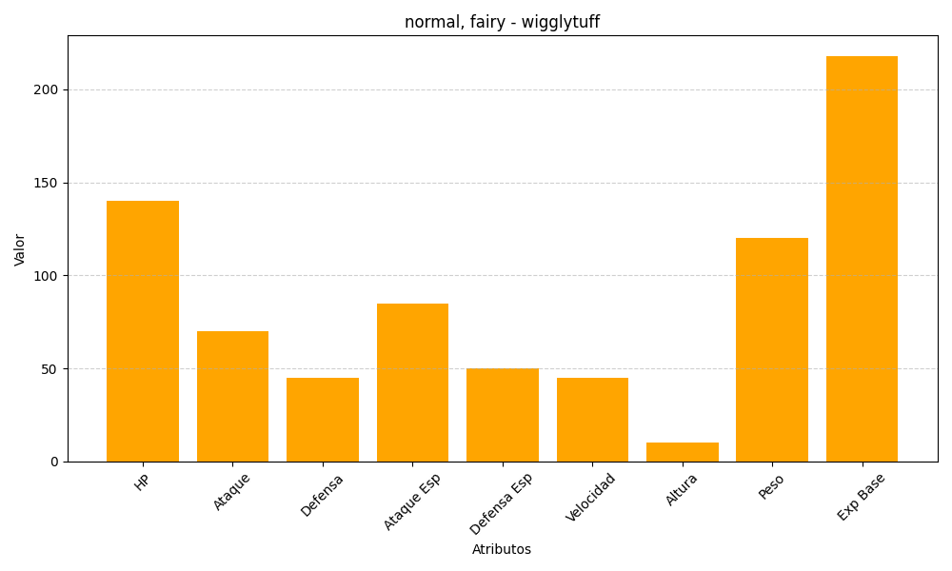
ID | Nombre | Tipo | HP | Ataque | Defensa | Ataque Especial | Defensa Especial | Velocidad | Altura | Peso | Experiencia Base
40 | wigglytuff | normal, fairy | 140 | 70 | 45 | 85 | 50 | 45 | 10 | 120 | 218

